Fact Sheet
STT | Hạng mục | Chi tiết
1 | Tên dự án | Mock Bros
 | Giới thiệu
 | Font chữ | Lexend và họ Font Lexend
 | Logo | 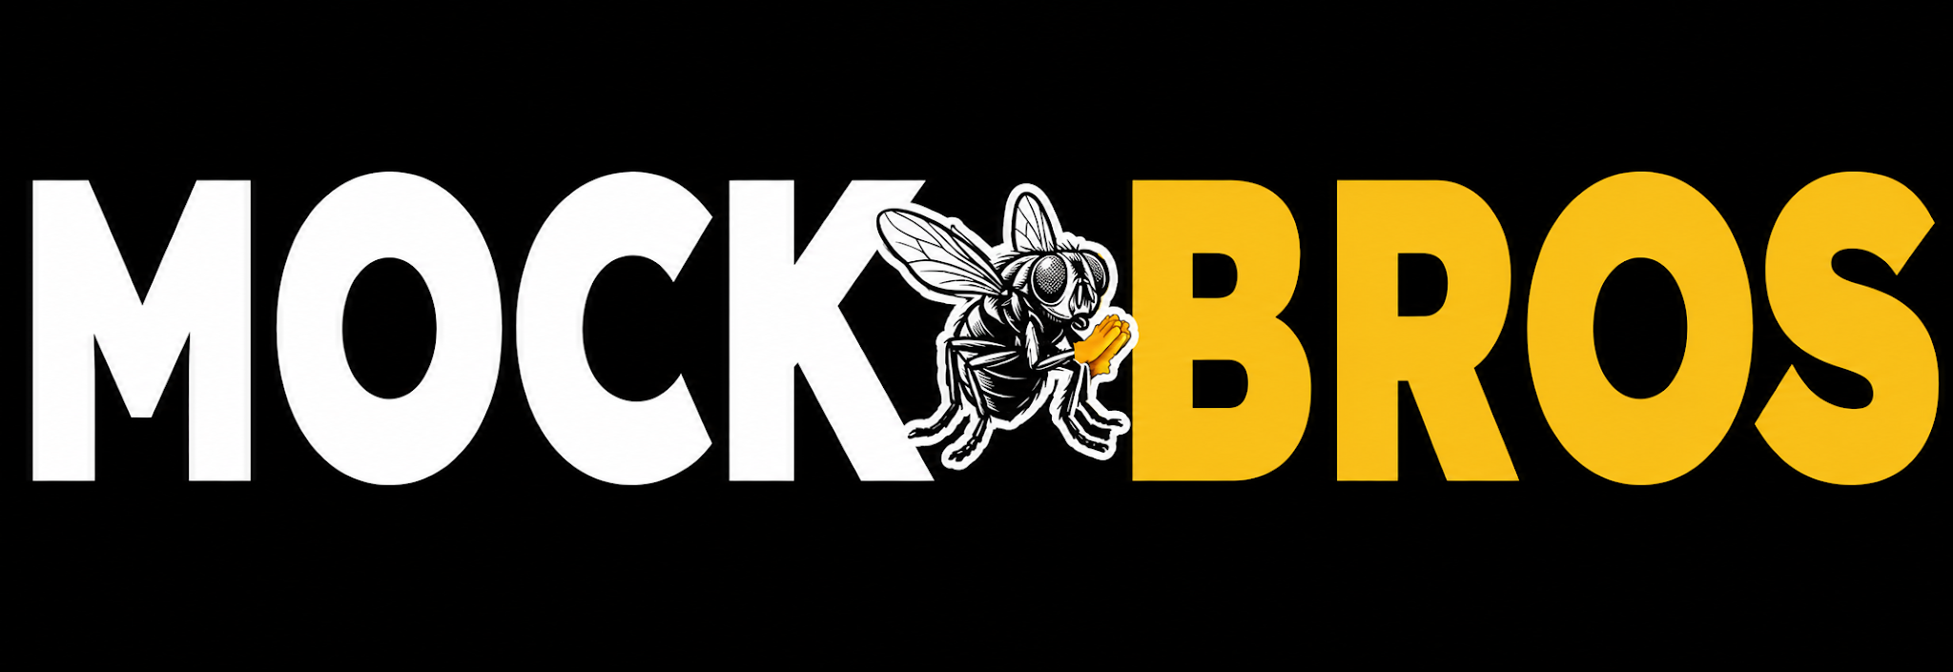
 | Màu | Màu chính: Trắng - #FFFFFF Màu thứ cấp: Đen #000000 & Vàng #FFD700
2 | Sản phẩm | 1. Từ điểm Năng lực theo ngành nghề 2. Bộ câu hỏi phỏng vấn / thi thử cho các vị trị từ nhiều ngành nghề
3 | Mục đích
4 | Tập đối tượng mục tiêu | - Doanh nghiệp: HR, HM - Người tìm việc
5 | Thị trường | Tuyển dụng

